訓練コース内容
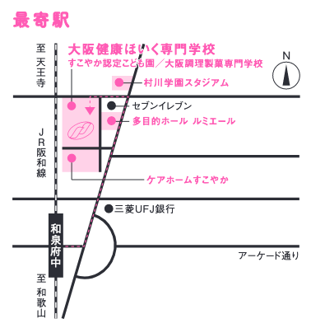
訓練コース内容
識別コード | ２４Ｌ０４０７ | 訓練コース番号 | 5-06-27-207-05-0082
訓練科名 | 長期高度人材育成コース 保育士養成コース（２年）
訓練期間 | 令和６年４月１日（月）～令和８年３月３１日（火）
訓練実施校名 | 大阪健康ほいく専門学校
所在地 | 泉大津市東豊中町３－１－１５
電話番号 | ０７２５－４６－０２９４ | 受付時間 | ８：３０～１９：００
事前説明会日時 | 令和6年2月9日（金）13:00～ ／17:00～
 | 令和6年2月14日（水）13:00～ ／17:00～
 | 令和6年2月16日（金）13:00～ ／17:00～
 | 令和6年2月19日（月）13:00～ ／17:00～
 | 令和6年2月21日（水）13:00～ ／17:00～
 | 令和6年2月26日（月）13:00～ ／17:00～
 | 令和6年2月28日（水）13:00～ ／17:00～
 | 令和6年3月1日（金）13:00～ ／17:00～
選考試験日 | 令和6年3月12日（火）
試験科目 | 個人面接
入校に必要な 最終学歴 | 高等学校卒業資格もしくは同等資格以上
最寄り駅 | ＪＲ阪和線 和泉府中駅（徒歩５分・距離０．４８６ｋｍ）
備考

【最寄り駅からの地図】

